상품제안서
마이보틀 티인퓨저 350ml / 500ml | 상품코드: F20747

 |  |  |  |  |  |  | 02-412-0044 | www.easy1.co.kr
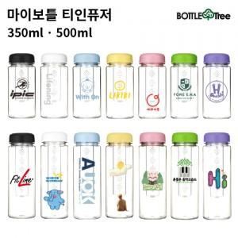

【상세/제작정보】 | ★용량선택 필수 [350ml / 500ml]★ 컬러인쇄 별도문의(비용추가)

【인쇄/포장옵션】 | 실크 / 포장지포장

【공급단가】 | 수량 | 200~ | 500~ | 1,000~ | 3,000~ | 5,000~
*VAT별도 | 단가 | 2,850원 | 2,750원 | 2,660원 | 2,560원 | 2,470원

【상품 URL】 | http://www.easy1.co.kr/src/goods_detail.php?gdno=20747

